144 交通事故発生件数（人口１万人当たり）
144 交通事故発生件数（人口１万人当たり）

 | 時点 2024(R6)年（毎年）
 | 単位 件 |  |  |  |  |  |  |  | 偏差値 |  | 48.5
順位 |  | 都道府県名 |  | 数 値 |  |  | 順位 | 都道府県名 |  | 数 値

 |  | 0 | 全 国 |  | 23.5 | 0.0 | 22 | 0 | 沖 縄 |  | 19.6
1 |  | 0 | 静 岡 |  | 49.4 | 0.0 | 25 | 0 | 長 崎 |  | 19.3
2 |  | 0 | 群 馬 |  | 47.9 | 0.0 | 26 | 0 | 奈 良 |  | 19.1
3 |  | 0 | 福 岡 |  | 36.3 | 0.0 | 27 | 0 | 鹿児島 |  | 18.7
4 |  | 0 | 佐 賀 |  | 33.3 | 0.0 | 28 | 0 | 富 山 |  | 18.6
5 |  | 0 | 愛 知 |  | 32.8 | 0.0 | 29 | 0 | 福 島 |  | 17.7
6 |  | 0 | 香 川 |  | 32.1 | 0.0 | 30 | 0 | 熊 本 |  | 17.4
7 |  | 0 | 兵 庫 |  | 29.1 | 0.0 | 31 | 0 | 北海道 |  | 17.3
8 |  | 0 | 大 阪 |  | 28.3 | 0.0 | 32 | 0 | 宮 城 |  | 16.8
9 |  | 0 | 岡 山 |  | 26.6 | 0.0 | 32 | 0 | 山 口 |  | 16.8
10 |  | 0 | 徳 島 |  | 26.5 | 0.0 | 34 | 0 | 石 川 |  | 16.3
11 |  | 0 | 宮 崎 |  | 26.2 | 0.0 | 34 | 0 | 愛 媛 |  | 16.3
12 |  | 0 | 山 梨 |  | 25.4 | 0.0 | 36 | 0 | 広 島 |  | 16.2
13 |  | 0 | 長 野 |  | 25.0 | 0.0 | 37 | 0 | 三 重 |  | 15.9
14 |  | 0 | 山 形 |  | 24.3 | 0.0 | 38 | 0 | 京 都 |  | 14.9
15 |  | 0 | 神奈川 |  | 22.5 | 0.0 | 39 | 0 | 岐 阜 |  | 14.8
16 |  | 0 | 埼 玉 |  | 21.6 | 0.0 | 40 | 0 | 和歌山 |  | 14.6
17 |  | 0 | 茨 城 |  | 21.4 | 0.0 | 41 | 0 | 高 知 |  | 13.7
18 |  | 0 | 東 京 |  | 21.2 | 0.0 | 42 | 0 | 福 井 |  | 13.0
19 |  | 0 | 栃 木 |  | 20.9 | 0.0 | 43 | 0 | 新 潟 |  | 12.7
20 |  | ◎ | 千 葉 |  | 20.1 | 0.0 | 44 | 0 | 岩 手 |  | 12.1
21 |  | 0 | 滋 賀 |  | 20.0 | 0.0 | 45 | 0 | 鳥 取 |  | 11.7
交通事故発生件数 （人口１万人当たり）
北海道 | 17.3
青 森 | 19.6
岩 手 | 12.1
宮 城 | 16.8
秋 田 | 10.9
山 形 | 24.3
福 島 | 17.7
茨 城 | 21.4
栃 木 | 20.9
群 馬 | 47.9
埼 玉 | 21.6
千 葉 | 20.1
東 京 | 21.2
神奈川 | 22.5
新 潟 | 12.7
富 山 | 18.6
石 川 | 16.3
福 井 | 13
山 梨 | 25.4
長 野 | 25
岐 阜 | 14.8
静 岡 | 49.4
愛 知 | 32.8
三 重 | 15.9
滋 賀 | 20
京 都 | 14.9
大 阪 | 28.3
兵 庫 | 29.1
奈 良 | 19.1
和歌山 | 14.6
鳥 取 | 11.7
島 根 | 10.8
岡 山 | 26.6
広 島 | 16.2
山 口 | 16.8
徳 島 | 26.5
香 川 | 32.1
愛 媛 | 16.3
高 知 | 13.7
福 岡 | 36.3
佐 賀 | 33.3
長 崎 | 19.3
熊 本 | 17.4
大 分 | 19.6
宮 崎 | 26.2
鹿児島 | 18.7
沖 縄 | 19.6
22 |  | 0 | 青 森 |  | 19.6 | 0.0 | 46 | 0 | 秋 田 |  | 10.9
22 |  | 0 | 大 分 |  | 19.6 | 0.0 | 47 | 0 | 島 根 |  | 10.8

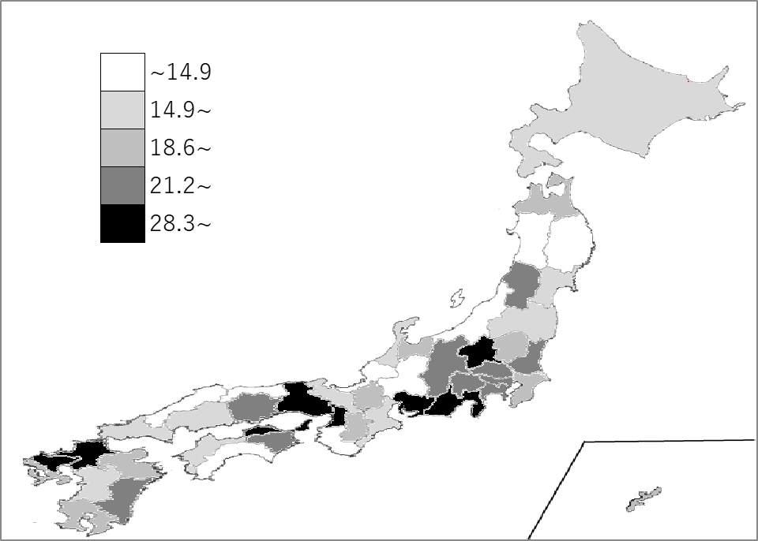
千葉県の推移
令和2年 | 20.5 | 22
令和3年 | 21.6 | 19
令和4年 | 21.1 | 19
令和5年 | 21.7 | 20
令和6年 | 20.1 | 20

《備 考》 ・資料出所 警察庁「交通死亡事故の発生状況及び道路交通法違反取締り状況等について」 ・算出方法 交通事故発生件数÷人口 ・参 考 千葉県の発生件数は、12,587件で9位。全国は、290,895件。

